Sheet1
市场询价情况表
木栈道改造
序号 | 询价单位 | 品牌、型号及参数 | 图例 | 单位 | 数量 | 单价/元 | 金额/元
1 |  | 重竹木地板规格：L*137*18厚户外高耐竹地板留缝5厘专用金属扣件固定。铺设整齐牢固。 框架龙骨铺设：L*50*50*5厚热镀锌方钢管龙骨，间距375mm，50*50*3厚热镀锌角钢固定(含旧栈道拆除及垃圾清运） | 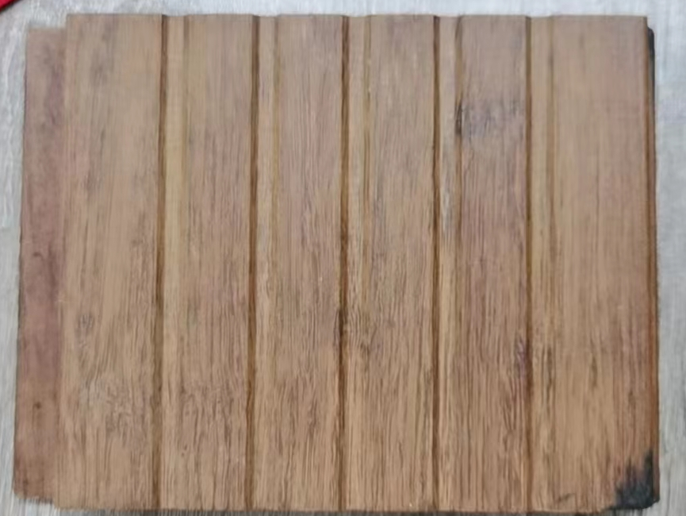 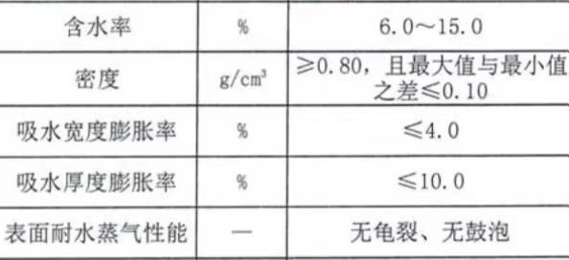 | 平方米 | 1850
2 |  | 长条椅规格：2.0厚304不锈钢架构+3.2CM*5.5CM的防腐防火防腐木板椅面，每条长2M*宽0.4M*高0.45M。根据现场实际情况安装（约260条）。 | 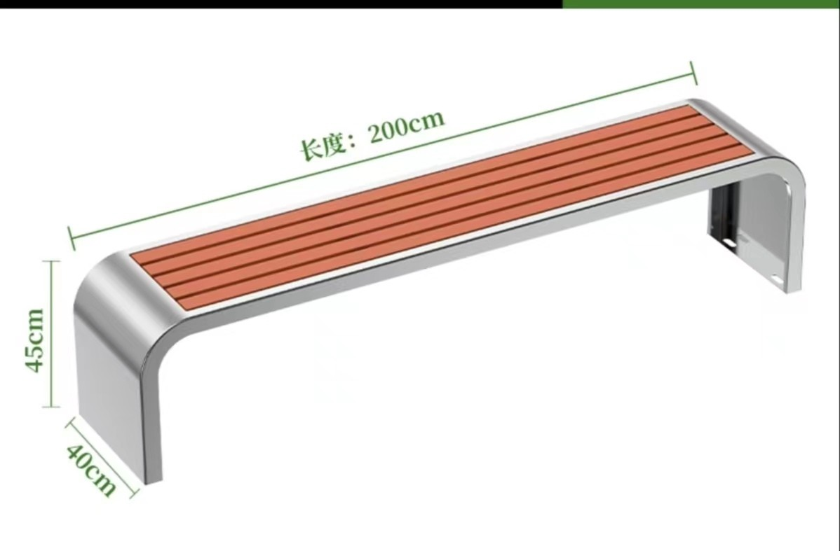 | 米 | 510
3 |  | 栏杆规格、形状：详见附件 | 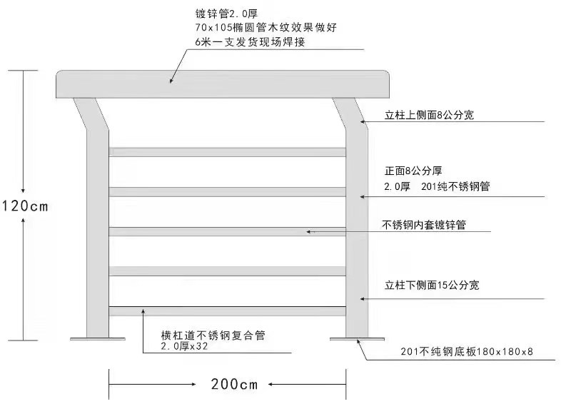 | 米 | 380
合计 |  |  |  |  |  |  | 0

